始めにお読みください！
この度は「第７回東京国際武術節」へのお申し込みをいただきありがとうございます。
申込書を作成する際の注意点を各シートごとに説明します。（下にスクロールしてください）
必ず説明を読んで該当項目に記入の上、申し込んでください。

「個人申込書」シート

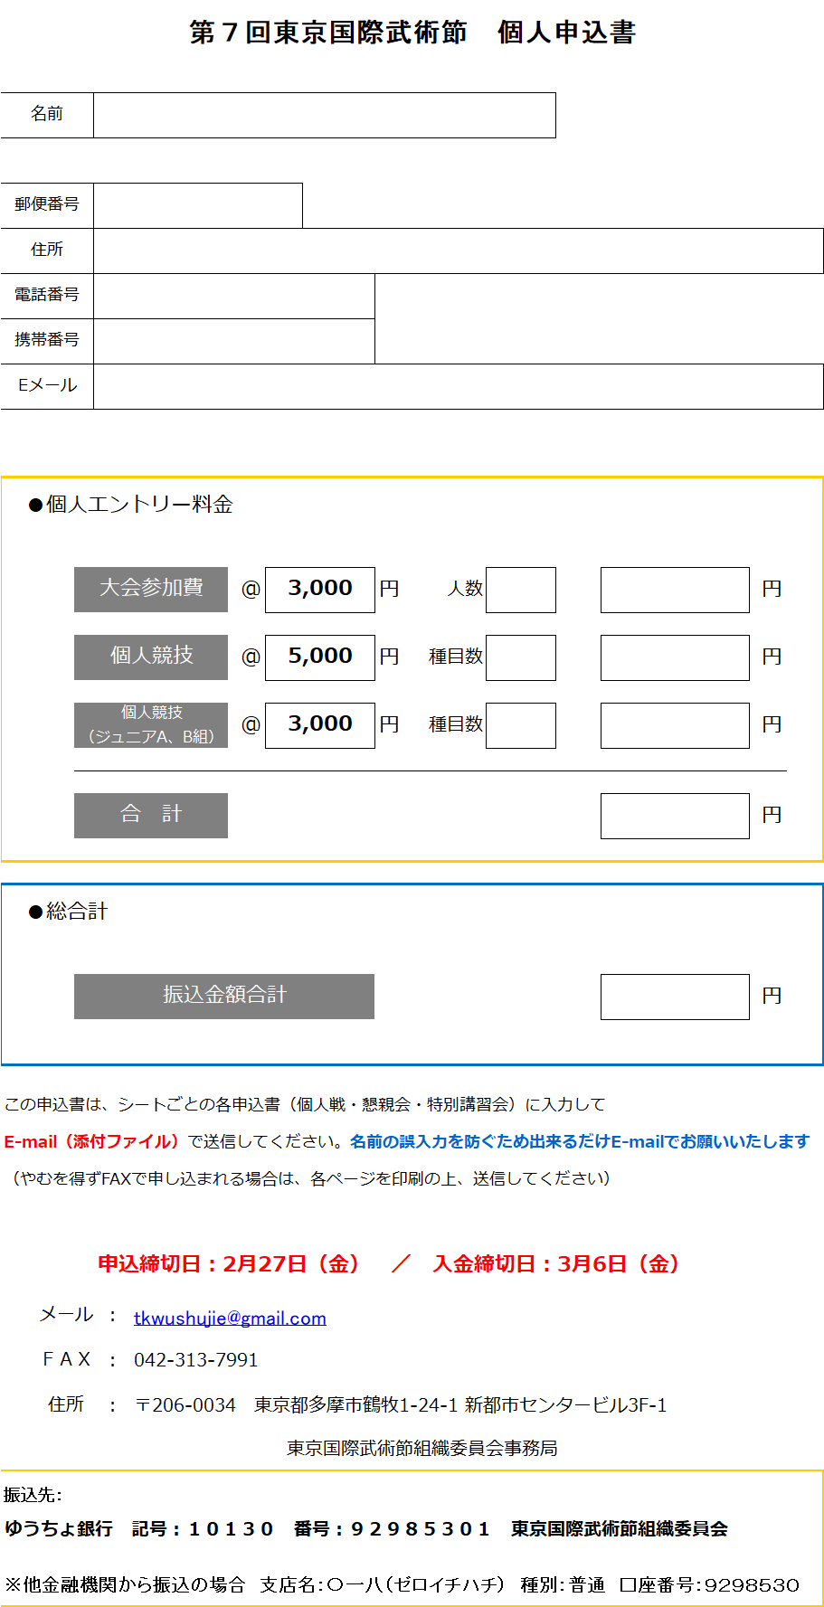
名前を入力すると他のシート（個人戦申込）の名前欄にも自動入力されます

SAMPLE

人数、種目数欄に数字を入力してください
金額が自動計算されます

入力厳禁
上書き入力しないでください
自動計算されます

「個人戦申込」シート
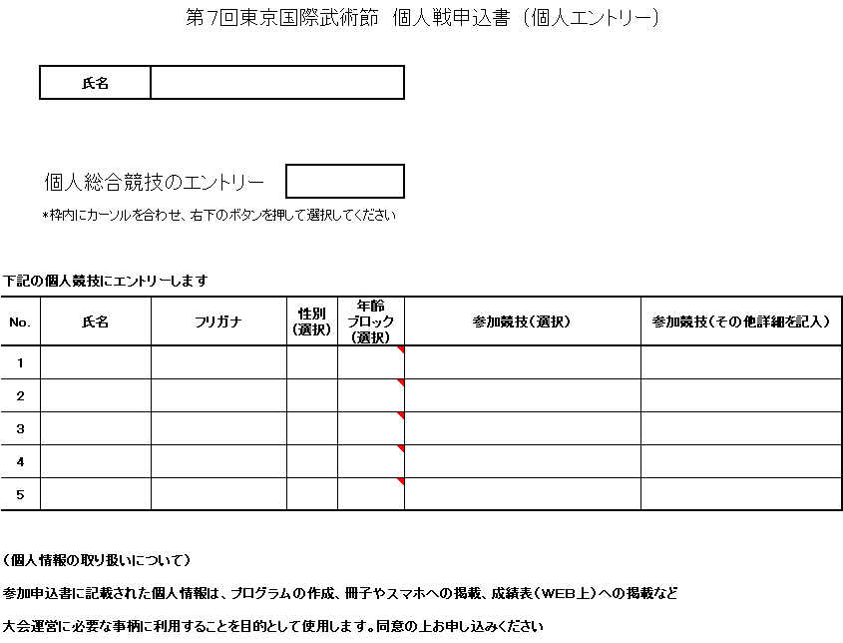

SAMPLE
四角枠内にカーソルを合わせ右下のボタンを押して選択してください
直接文字入力はできません

氏名、フリガナ（カタカナ）は、姓と名の間にスペースを入れてください
性別、年齢ブロック、参加競技欄は、セルにカーソルを合わせて、右下のボタンを押して選択してください
直接文字入力はできません
参加種目は、伝統武術部門は必須、太極拳・器械部門は必要に応じて詳細を記入してください

